111111
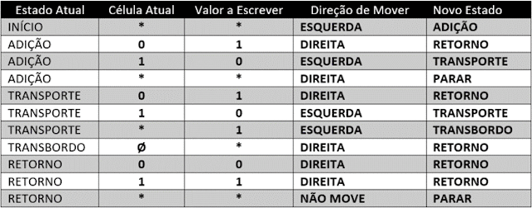
Passo |  |  |  |  |  |  |  |  |  |  | Estado
1 | Fita |  | * | 1 | 1 | 1 | 1 | 1 | 1 | * | Inicio
 | cabeçote

2 | Fita |  | * | 1 | 1 | 1 | 1 | 1 | 1 | * | Adição
 | cabeçote

3 | Fita |  | * | 1 | 1 | 1 | 1 | 1 | 0 | * | Transporte
 | cabeçote

4 | Fita |  | * | 1 | 1 | 1 | 1 | 0 | 0 | * | Transporte
 | cabeçote

5 | Fita |  | * | 1 | 1 | 1 | 0 | 0 | 0 | * | Transporte
 | cabeçote

6 | Fita |  | * | 1 | 1 | 0 | 0 | 0 | 0 | * | Transporte
 | cabeçote

7 | Fita |  | * | 1 | 0 | 0 | 0 | 0 | 0 | * | Transporte
 | cabeçote

8 | Fita |  | * | 0 | 0 | 0 | 0 | 0 | 0 | * | Transporte
 | cabeçote

9 | Fita |  | 1 | 0 | 0 | 0 | 0 | 0 | 0 | * | Transbordo
 | cabeçote

10 | Fita | * | 1 | 0 | 0 | 0 | 0 | 0 | 0 | * | Retorno
 | cabeçote

11 | Fita | * | 1 | 0 | 0 | 0 | 0 | 0 | 0 | * | Retorno
 | cabeçote

12 | Fita | * | 1 | 0 | 0 | 0 | 0 | 0 | 0 | * | Retorno
 | cabeçote

13 | Fita | * | 1 | 0 | 0 | 0 | 0 | 0 | 0 | * | Retorno
 | cabeçote

14 | Fita | * | 1 | 0 | 0 | 0 | 0 | 0 | 0 | * | Retorno
 | cabeçote

15 | Fita | * | 1 | 0 | 0 | 0 | 0 | 0 | 0 | * | Retorno
 | cabeçote

16 | Fita | * | 1 | 0 | 0 | 0 | 0 | 0 | 0 | * | Retorno
 | cabeçote

17 | Fita | * | 1 | 0 | 0 | 0 | 0 | 0 | 0 | * | Retorno
 | cabeçote

18 | Fita | * | 1 | 0 | 0 | 0 | 0 | 0 | 0 | * | PARAR
 | cabeçote

